关系图
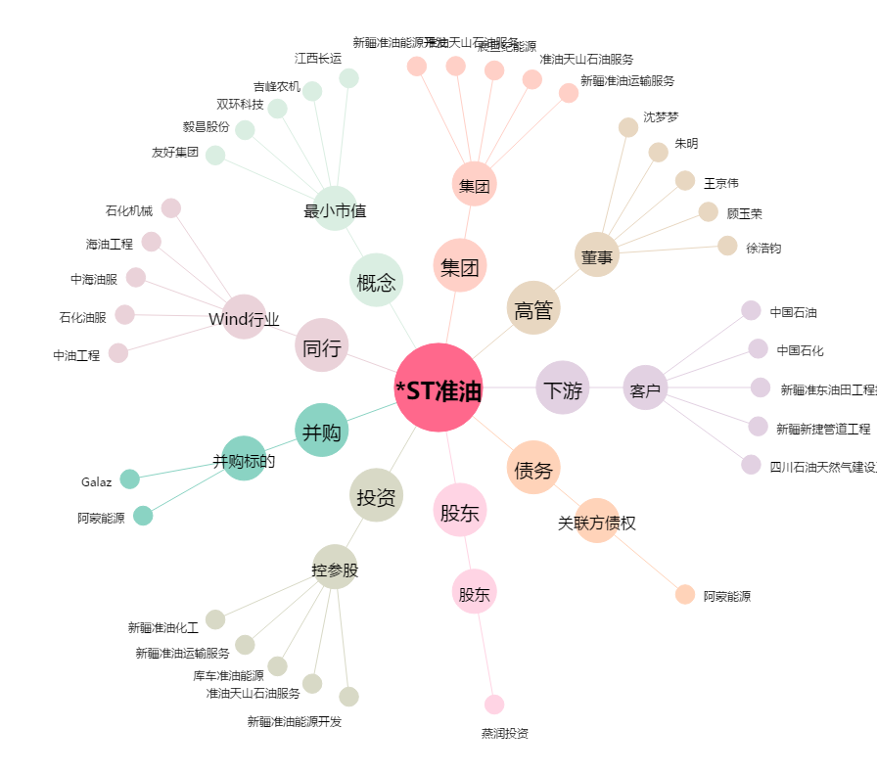
*ST准油[002207.SZ] - 关系概览图

